상품제안서
엣지25절수첩(칼라인쇄) | 상품코드: S22340

 |  |  |  |  |  |  | 02-713-8555 | www.synergygift.co.kr
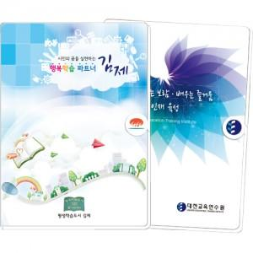

【상세/제작정보】

【인쇄/포장옵션】 | 표지컬러 / 포장불가능

【공급단가】 | 수량 | 300~ | 500~ | 1,000~ | 3,000~ | 5,000~
*VAT별도 | 단가 | 4,940원 | 4,480원 | 3,690원 | 3,480원 | 3,220원

【상품 URL】 | https://www.synergygift.co.kr:443/src/goods_detail.php?gdno=22340

